Tabelle1
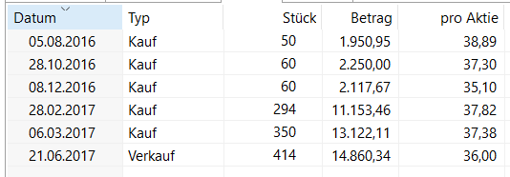
Käufe |  | Verkauf 1: 414 Stück zu 36,00 EUR
Stück | Preis |  | Preis | Stück | Ergebnis
50 | 38.89 € | Kauf | 37.48 € | 414
60 | 37.30 € | Verkauf | 36.00 € | 414
60 | 35.10 € | GuV | 1.48 € |  | 612.58 €
244 | 37.82 €

 |  | Hypothetischer Verkauf 2: 400 Stück zu 34,47 EUR
50 | 37.82 € | Kauf | 36.17 € | 400
350 | 37.38 € | Verkauf | 34.47 € | 400
 |  | GuV | 1.70 € |  | 679.63 €

